使用問題與建議
MIS提供版本 | 項次 | 日期 | 使用建議 | 提出人 | 備註
20240812_V01 | 1 | 2024-08-13 | 請增加匯出EXCEL功能 | Jason
20240812_V01 | 2 | 2024-08-13 | 建議增加資料視窗可以輸入字串搜尋功能 | Jason
20240812_V01 | 3 | 2024-08-13 | 如何知道已經搜尋完畢，建議有搜尋完畢提示 | Tony
20240812_V01 | 4 | 2024-08-14 | 查詢完畢沒有清除欄位按鈕，需將程式關掉再重開才可以重新搜尋其他條件 | Ellen
20240812_V01 | 5 | 2024-08-21 | A/B面 Aside Bside 選後無法取消 | Jason
20240812_V01 | 6 | 2024-08-21 | 建議追加總頁數 | Jason
20240812_V01 | 7 | 2024-08-29 | 一鍵全螢幕功能追加 | Jason
20240812_V01 | 8 | 2024-08-29 | 可輸入關鍵字查詢，例如REELID:輸入不完整字串可找到全部包含此字串資料 | Jason | 部分REELID 除正常12碼以外，後面會帶出另12碼，例如:1120705-0110-000000006A5D，若以1120705-0110搜尋則1120705-0110-000000006A5D不會顯示出來

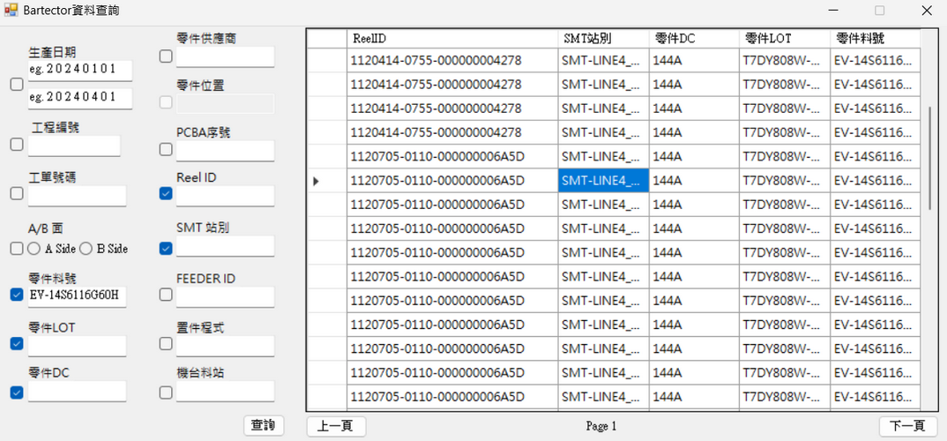
項次8. 可輸入關鍵字查詢，例如REELID:輸入不完整字串可找到全部包含此字串資料

項次7. 一鍵全螢幕功能追加無法使用

項次2. 建議追加可搜尋右方欄位內關鍵字功能

項次4、5. 建議追加"清除"按鍵，以清除輸入條件
項次6. 建議追加總頁數，例如:PAGE 1 /5

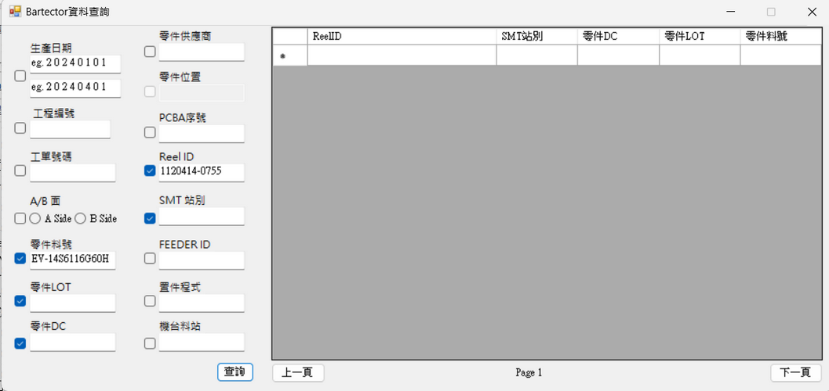
項次8. 若以1120705-0110搜尋則1120705-0110-000000006A5D不會顯示出來

